ExpresionesRegulares
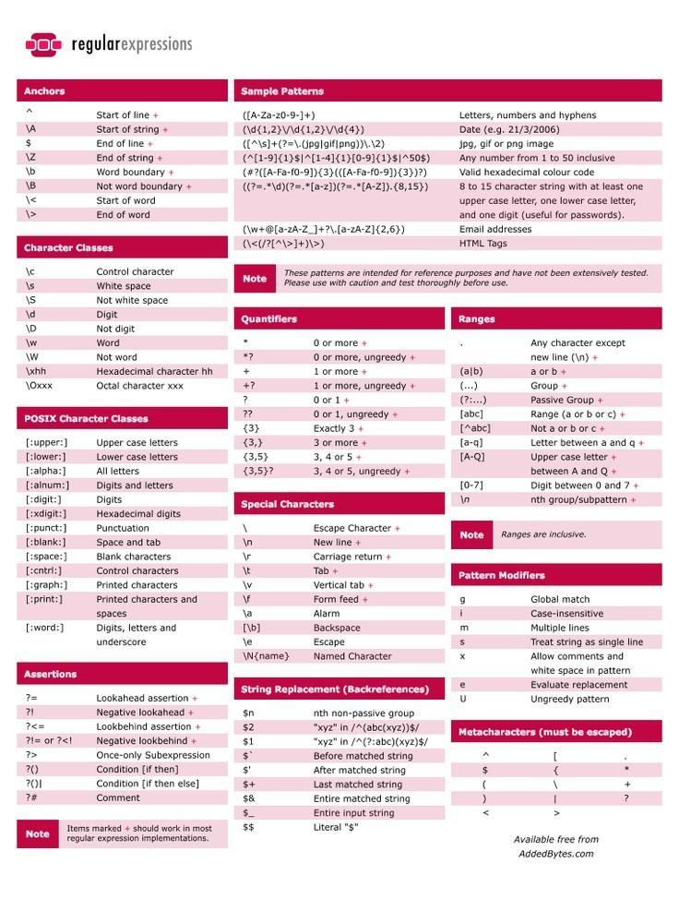
Cuando se solicita ingresar información través de un programa por parte del usuario que está utilizando el programa, independientemente el lenguaje que esté realizado; es importante considerar la validación de la información no solo en su tamaño sino también en los tipos de datos, formatos soportados lo cual nos permite asegurar la calidad de la información que recibimos, almacenamos y procesamos.

Dentro de este contexto en la programación bash para cumplir con este objetivo se utiliza expresiones regulares, las cuales son básicamente cadenas de caracteres que definen un patrón de búsqueda que se valida frente a una información específica para asegurar que cumple la validación definida.

Se necesita conocer ciertos criterios utilizados en las expresiones regulares que son los siguientes:

^.- Caracter que representa el inicio de la expresión regular.
$.- Caracter que representa el final de la expresión regular.
*.- Caracter que representa cero o más ocurrencias de la expresión
+.- Caracter que representa una o más ocurrencias de la expresión.
{n}.-Representa n veces de una expresión.
[ ] .- Representa un conjunto de caracteres, por ejemplo: [a-z] representa las letras del abecedario de la a a la z.

#!/bin/bash
#Programa para ejemplificar como capturar informacion del usuario y validarla utilizando expresiones regulares
#Autor: Jhon Raul Perez Muñoz

identificacionRegexp='^[0-9]{10}$'
paisRegexp='^EC|CO|US$'
fechaNacimientoRegexp='^19|20[0-9]{2}[1-12][1-31]$'

echo -e "Expresiones Regulars\n"
read -p "Ingresar una identificacion: " identificacion
read -p "Ingresar las iniciales de un pais [EC,CO,US]: " pais
read -p "Ingresar la fecha de nacimiento [yyyyMMDD]: " fechaNacimiento

#Validacion Idenficacion
if [[ $identificacion =~ $identificacionRegexp ]]; then
echo "Identificacion $idenfificacion valida"
else
echo "Identificacion $identificacion invalida"
fi

#Validacion Pais
if [[ $pais =~ $paisRegexp ]]; then
echo "Pais $pais valido"
else
echo "Pais $pais invalido"
fi

#Validacion Fecha Nacimiento
if [[ $fechaNacimiento =~ $fechaNacimientoRegexp ]]; then
echo "Fecha Nacimiento $fechaNacimiento valida"
else
echo "Fecha Nacimiento $fechaNacimiento invalida"
fi

jrperez@DESKTOP-5IG4615:~/shellCourse$ ./8_expresionesRegulares.sh
Expresiones Regulars

Ingresar una identificacion: 98536175
Ingresar las iniciales de un pais [EC,CO,US]: CO
Ingresar la fecha de nacimiento [yyyyMMDD]: 19720310
Identificacion 98536175 invalida
Pais CO valido
Fecha Nacimiento 19720310 valida
jrperez@DESKTOP-5IG4615:~/shellCourse$ ./8_expresionesRegulares.sh
Expresiones Regulars

Ingresar una identificacion: 98536175
Ingresar las iniciales de un pais [EC,CO,US]: EC
Ingresar la fecha de nacimiento [yyyyMMDD]: 19720910
Identificacion 98536175 invalida
Pais EC valido
Fecha Nacimiento 19720910 valida
jrperez@DESKTOP-5IG4615:~/shellCourse$ ./8_expresionesRegulares.sh
Expresiones Regulars

Ingresar una identificacion: 9853617588
Ingresar las iniciales de un pais [EC,CO,US]: USS
Ingresar la fecha de nacimiento [yyyyMMDD]: 19990310
Identificacion valida
Pais USS invalido
Fecha Nacimiento 19990310 valida

Descargar información de Intern
Descargar información de Internet
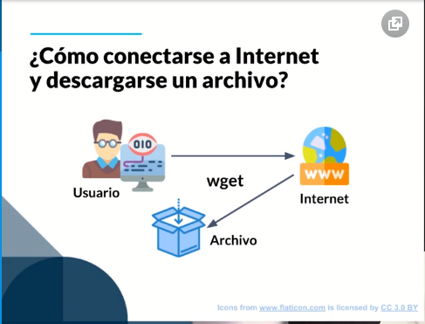

Para archivos pequeños ~> wget
Para comunicarse con un servicio (por ejemplo, una API Restful) ~> curl
Para archivos de tamaño considerable ~> aria2
aria2 es genial porque soporta multiples protocolos como BitTorrent y FTP, además de soportar descargas en paralelo.

Sentencias If Else
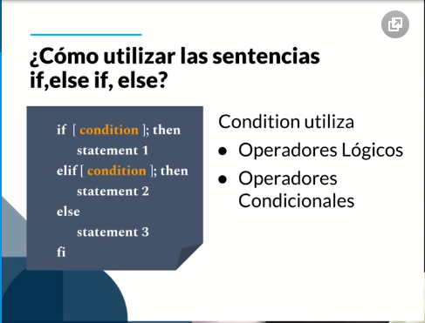
OPERADORES RELACIONALES
-eq: is equal to // Igual a
-ne: is not equal to // No es igual a
-gt: is greater than // Mayor a
-ge: is greater than or equal to // Mayor o igual a
-lt: is less than // Menor a
-le: is less than or equal to // Menor o igual a

# !/bin/bash
# Programa para ejemplificar el uso de la sentencia de desicion if, else
# Autor: Jhon Raul Perez

notaClase=0
edad=0

echo "Ejemplo sentencia if, else"

read -n1 -p "Indique cual es su nota (1-9): " notaClase
echo -e "\n"
if (( $notaClase >= 7 )); then
echo "El alumno aprueba la materia"
else
echo "El alumno reprueba la materia"
fi

read -p "Indique cual es su edad: " edad
if [ $edad -le 18 ]; then
echo "La persona no puede sufragar"
else
echo "La persona puede sufragar"
fi
jrperez@DESKTOP-5IG4615:~/shellCourse$ ./11_ifElse.sh
Ejemplo sentencia if, else
Indique cual es su nota (1-9): 8

El alumno aprueba la materia
Indique cual es su edad: 25
La persona puede sufragar

# !/bin/bash
# Programa para ejemplificar el uso de la sentencia de desicion if, else if, else
# Autor: Jhon Raul Perez

edad=0

echo "Ejemplo sentencia if, else"
read -p "Indique cual es su edad: " edad
if [ $edad -le 18 ]; then
echo "La persona es adolecente"
elif [ $edad -ge 19 ] && [ $edad -le 64 ]; then
echo "La persona es adulta"
else
echo "La persona es adulto mayor"
fi

jrperez@DESKTOP-5IG4615:~/shellCourse$ ./11_ifElseIfElse.sh
Ejemplo sentencia if, else
Indique cual es su edad: 38
La persona es adulta
jrperez@DESKTOP-5IG4615:~/shellCourse$ ./11_ifElseIfElse.sh
Ejemplo sentencia if, else
Indique cual es su edad: 80
La persona es adulto mayor
jrperez@DESKTOP-5IG4615:~/shellCourse$ ./11_ifElseIfElse.sh
Ejemplo sentencia if, else
Indique cual es su edad: 12
La persona es adolecente
jrperez@DESKTOP-5IG4615:~/shellCourse$

IfElseAnidados
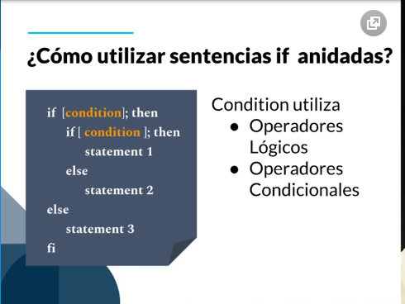

# !/bin/bash
# Programa para ejemplificar el uso de los if anidados
# Autor: Jhon Raul Perez

notaClase=0
continua=""

echo "Ejemplo sentencia if, else"

read -n1 -p "Indique cual es su nota (1-9): " notaClase
echo -e "\n"

if [ $notaClase -ge 7 ]; then
echo "El alumno aprueba la materia"
read -p "Si va a continuar estudiando en el siguiente nivel: " continua
if [ $continua = "s" ]; then
echo "Bienvenido al siguiente nivel"
else
echo "Gracias por trabajar con nosotros, mucha suerte !!!"
fi
else
echo "El alumno reprueba la materia"
fi

jrperez@DESKTOP-5IG4615:~/shellCourse$ ./12_ifAnidados.sh
Ejemplo sentencia if, else
Indique cual es su nota (1-9): 7

El alumno aprueba la materia
Si va a continuar estudiando en el siguiente nivel: s
Bienvenido al siguiente nivel
jrperez@DESKTOP-5IG4615:~/shellCourse$ ./12_ifAnidados.sh
Ejemplo sentencia if, else
Indique cual es su nota (1-9): 7

El alumno aprueba la materia
Si va a continuar estudiando en el siguiente nivel: n
Gracias por trabajar con nosotros, mucha suerte !!!
jrperez@DESKTOP-5IG4615:~/shellCourse$ ./12_ifAnidados.sh
Ejemplo sentencia if, else
Indique cual es su nota (1-9): 5

El alumno reprueba la materia

SentenciasCase
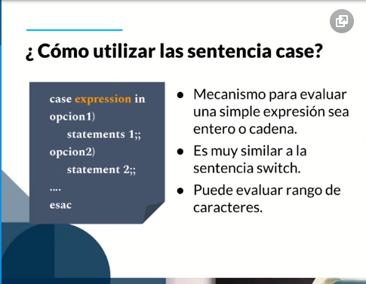
Sentencias Case
En la sentencia Case el objetivo principal es validar una expresión simple, puede ser un número, una cadena o un rango de valores

Arreglos
Arreglos
Los Arreglos son un tipo de variables que puede contener N cantidad de valores ya sean cadenas de texto, numéricos, etc. Estos siempre empiezan desde la posición número 0.

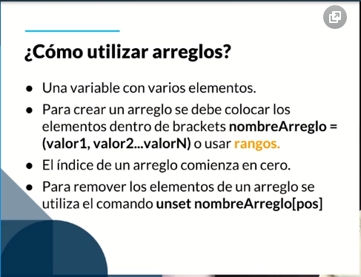

# !/bin/bash
# Programa para ejemplificar el uso de arreglos
# Autor: Jhon Raul Perez

arregloNumeros=(1 2 3 4 5 6)
arregloCadenas=(Marco, Antonio, Pedro, Susana)
arregloRangos=({A..Z} {10..20})

#Imprimir todos los valores"

echo "Arreglos de Numeros: ${arregloNumeros[*]}"
echo "Arreglos de Cadenas: ${arregloCadenas[*]}"
echo "Arreglos de Rangos: ${arregloRangos[*]}"

#Imprimir los tamaños de los arreglos

echo "Tamaño Arreglo de Numeros: ${#arregloNumeros[*]}"
echo "Tamaño Arreglo de Cadenas: ${#arregloCadenas[*]}"
echo "Tamaño Arreglo se Rangos: ${#arregloRangos[*]}"

#Imprimir la posicion 3 del arreglos de numeros ,cadena de rango

echo "Posicion 3 arreglo de Numeros: ${arregloNumeros[3]}"
echo "Posicion 3 arreglo de Cadenas: ${arregloCadenas[3]}"
echo "Posicion 3 arreglo de Rangos: ${arregloRangos[3]}"

#Añadir un valor a la ultima posicion sin conocer el indice final
arregloNumeros["${#arregloNumeros[*]}"]=25
echo "Arreglo de Numeros: ${arregloNumeros[*]}"
echo "Tamaño arreglo de Numeros: ${#arregloNumeros[*]}"

#Añadir y eliminar valores en un arreglo
arregloNumeros[7]=20
unset arregloNumeros[0]
echo "Arreglo de Numeros: ${arregloNumeros[*]}"
echo "Tamaño arreglo de Numeros: ${#arregloNumeros[*]}"

jrperez@DESKTOP-5IG4615:~/shellCourse$ ./15_arreglos.sh
Arreglos de Numeros: 1 2 3 4 5 6
Arreglos de Cadenas: Marco, Antonio, Pedro, Susana
Arreglos de Rangos: A B C D E F G H I J K L M N O P Q R S T U V W X Y Z 10 11 12 13 14 15 16 17 18 19 20
Tamaño Arreglo de Numeros: 6
Tamaño Arreglo de Cadenas: 4
Tamaño Arreglo se Rangos: 37
Posicion 3 arreglo de Numeros: 4
Posicion 3 arreglo de Cadenas: Susana
Posicion 3 arreglo de Rangos: D
Arreglo de Numeros: 1 2 3 4 5 6 25
Tamaño arreglo de Numeros: 7
Arreglo de Numeros: 2 3 4 5 6 25 20
Tamaño arreglo de Numeros: 7

ForLoop
Sentencia for loop
La sentencia For es esa que se suele utilizar mucho cuando se quiere recorrer o iterar sobre una lista de valores. En Bash también soporta el For loop expression el cual tiene tres bloques, tanto de inicialización, condición e iteración.

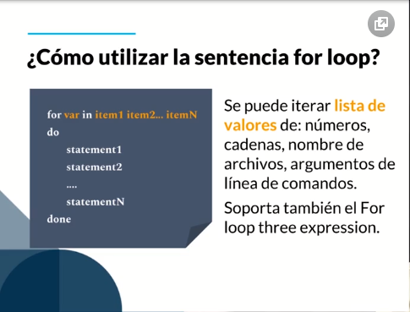

# !/bin/bash
# Programa para ejemplificar el uso de la sentencia de iteraccion for
# Autor: Jhon Raul Perez

arregloNumeros=(1 2 3 4 5 6)

echo "Iterar en la lista de numeros"
for num in ${arregloNumeros[*]}
do
echo "Numero: $num"
done

echo "Iterar en la lista de cadenas"
for nom in "Marco" "Pedro" "Luis" "Daniela"
do
echo "Nombres: $nom"
done

echo "Iterar en archivos"
for file in *
do
echo "Nombre archivo: $file"
done

echo "Iterar utilizando un comando"
for file in $(ls)
do
echo "Nombre archivo: $file"
done

echo "Iterar utilizando el formato tradicional"
for ((i=1; i<10; i++))
do
echo "Numero: $i"
done

jrperez@DESKTOP-5IG4615:~/shellCourse$ ./16_forLoop.sh
Iterar en la lista de numeros
Numero: 1
Numero: 2
Numero: 3
Numero: 4
Numero: 5
Numero: 6
Iterar en la lista de cadenas
Nombres: Marco
Nombres: Pedro
Nombres: Luis
Nombres: Daniela
Iterar en archivos
Nombre archivo: 10_download.sh
Nombre archivo: 11_ifElse.sh
Nombre archivo: 11_ifElseIfElse.sh
Nombre archivo: 12_ifAnidados.sh
Nombre archivo: 13_expresionesCondionales.sh
Nombre archivo: 14_case.sh
Nombre archivo: 15_arreglos.sh
Nombre archivo: 16_forLoop.sh
Nombre archivo: 1_utilityPostgres.sh
Nombre archivo: 2_variables.sh
Nombre archivo: 2_variables_2.sh
Nombre archivo: 3_tipoOperadores.sh
Nombre archivo: 4_argumentos.sh
Nombre archivo: 5_subsitucionComand.sh
Nombre archivo: 6_readEcho.sh
Nombre archivo: 7_read.sh
Nombre archivo: 8_readValidate.sh
Nombre archivo: 9_option.sh
Nombre archivo: apache-tomcat-10.0.0-M9.zip
Nombre archivo: expresionesRegulares.sh
Nombre archivo: reto2.sh
Nombre archivo: utilityHost.sh
Iterar utilizando un comando
Nombre archivo: 10_download.sh
Nombre archivo: 11_ifElse.sh
Nombre archivo: 11_ifElseIfElse.sh
Nombre archivo: 12_ifAnidados.sh
Nombre archivo: 13_expresionesCondionales.sh
Nombre archivo: 14_case.sh
Nombre archivo: 15_arreglos.sh
Nombre archivo: 16_forLoop.sh
Nombre archivo: 1_utilityPostgres.sh
Nombre archivo: 2_variables.sh
Nombre archivo: 2_variables_2.sh
Nombre archivo: 3_tipoOperadores.sh
Nombre archivo: 4_argumentos.sh
Nombre archivo: 5_subsitucionComand.sh
Nombre archivo: 6_readEcho.sh
Nombre archivo: 7_read.sh
Nombre archivo: 8_readValidate.sh
Nombre archivo: 9_option.sh
Nombre archivo: apache-tomcat-10.0.0-M9.zip
Nombre archivo: expresionesRegulares.sh
Nombre archivo: reto2.sh
Nombre archivo: utilityHost.sh
Iterar utilizando el formato tradicional
Numero: 1
Numero: 2
Numero: 3
Numero: 4
Numero: 5
Numero: 6
Numero: 7
Numero: 8
Numero: 9

WhileLoop
Sentencia while loop
El While itera una lista de valores basada en una condición lógica mientras esta sea verdadera.

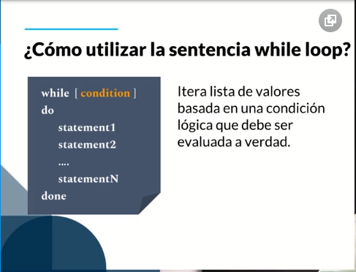

# !/bin/bash
# Programa para ejemplificar el uso de la sentencia de iteraccion while
# Autor: Jhon Raul Perez

numero=1

while [ $numero -ne 10 ]
do
echo "Imprimiendo $numero veces"
numero=$(( numero + 1 ))
done

jrperez@DESKTOP-5IG4615:~/shellCourse$ ./17_whileLoop.sh
Imprimiendo 1 veces
Imprimiendo 2 veces
Imprimiendo 3 veces
Imprimiendo 4 veces
Imprimiendo 5 veces
Imprimiendo 6 veces
Imprimiendo 7 veces
Imprimiendo 8 veces
Imprimiendo 9 veces

Loop Anidados
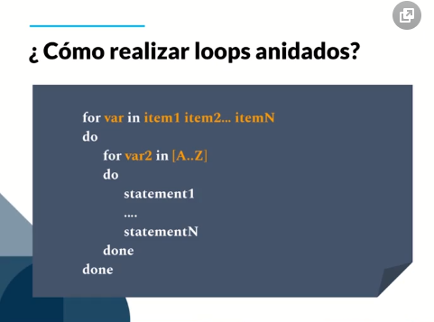

# !/bin/bash
# Programa para ejemplificar el uso de la sentencia de loops anidados
# Autor: Jhon Raul Perez

echo "Loops Anidados"
for file in $( ls )
do
for nombre in {1..4}
do
echo "Nombre archivo: $file _ $nombre"
done
done

jrperez@DESKTOP-5IG4615:~/shellCourse$ ./18_loopsAnidados.sh
Loops Anidados
Nombre archivo: 10_download.sh _ 1
Nombre archivo: 10_download.sh _ 2
Nombre archivo: 10_download.sh _ 3
Nombre archivo: 10_download.sh _ 4
Nombre archivo: 11_ifElse.sh _ 1
Nombre archivo: 11_ifElse.sh _ 2
Nombre archivo: 11_ifElse.sh _ 3
Nombre archivo: 11_ifElse.sh _ 4
Nombre archivo: 11_ifElseIfElse.sh _ 1
Nombre archivo: 11_ifElseIfElse.sh _ 2
Nombre archivo: 11_ifElseIfElse.sh _ 3
Nombre archivo: 11_ifElseIfElse.sh _ 4
Nombre archivo: 12_ifAnidados.sh _ 1
Nombre archivo: 12_ifAnidados.sh _ 2
Nombre archivo: 12_ifAnidados.sh _ 3
Nombre archivo: 12_ifAnidados.sh _ 4
Nombre archivo: 13_expresionesCondionales.sh _ 1
Nombre archivo: 13_expresionesCondionales.sh _ 2
Nombre archivo: 13_expresionesCondionales.sh _ 3
Nombre archivo: 13_expresionesCondionales.sh _ 4
Nombre archivo: 14_case.sh _ 1
Nombre archivo: 14_case.sh _ 2
Nombre archivo: 14_case.sh _ 3
Nombre archivo: 14_case.sh _ 4
Nombre archivo: 15_arreglos.sh _ 1
Nombre archivo: 15_arreglos.sh _ 2
Nombre archivo: 15_arreglos.sh _ 3
Nombre archivo: 15_arreglos.sh _ 4
Nombre archivo: 16_forLoop.sh _ 1
Nombre archivo: 16_forLoop.sh _ 2
Nombre archivo: 16_forLoop.sh _ 3
Nombre archivo: 16_forLoop.sh _ 4
Nombre archivo: 17_fibonacci.sh _ 1
Nombre archivo: 17_fibonacci.sh _ 2
Nombre archivo: 17_fibonacci.sh _ 3
Nombre archivo: 17_fibonacci.sh _ 4
Nombre archivo: 17_whileLoop.sh _ 1
Nombre archivo: 17_whileLoop.sh _ 2
Nombre archivo: 17_whileLoop.sh _ 3
Nombre archivo: 17_whileLoop.sh _ 4
Nombre archivo: 18_loopsAnidados.sh _ 1
Nombre archivo: 18_loopsAnidados.sh _ 2
Nombre archivo: 18_loopsAnidados.sh _ 3
Nombre archivo: 18_loopsAnidados.sh _ 4
Nombre archivo: 18_loopsAnidados_2.sh _ 1
Nombre archivo: 18_loopsAnidados_2.sh _ 2
Nombre archivo: 18_loopsAnidados_2.sh _ 3
Nombre archivo: 18_loopsAnidados_2.sh _ 4
Nombre archivo: 18_loopsAnidados_3.sh _ 1
Nombre archivo: 18_loopsAnidados_3.sh _ 2
Nombre archivo: 18_loopsAnidados_3.sh _ 3
Nombre archivo: 18_loopsAnidados_3.sh _ 4
Nombre archivo: 1_utilityPostgres.sh _ 1
Nombre archivo: 1_utilityPostgres.sh _ 2
Nombre archivo: 1_utilityPostgres.sh _ 3
Nombre archivo: 1_utilityPostgres.sh _ 4
Nombre archivo: 2_variables.sh _ 1
Nombre archivo: 2_variables.sh _ 2
Nombre archivo: 2_variables.sh _ 3
Nombre archivo: 2_variables.sh _ 4
Nombre archivo: 2_variables_2.sh _ 1
Nombre archivo: 2_variables_2.sh _ 2
Nombre archivo: 2_variables_2.sh _ 3
Nombre archivo: 2_variables_2.sh _ 4
Nombre archivo: 3_tipoOperadores.sh _ 1
Nombre archivo: 3_tipoOperadores.sh _ 2
Nombre archivo: 3_tipoOperadores.sh _ 3
Nombre archivo: 3_tipoOperadores.sh _ 4
Nombre archivo: 4_argumentos.sh _ 1
Nombre archivo: 4_argumentos.sh _ 2
Nombre archivo: 4_argumentos.sh _ 3
Nombre archivo: 4_argumentos.sh _ 4
Nombre archivo: 5_subsitucionComand.sh _ 1
Nombre archivo: 5_subsitucionComand.sh _ 2
Nombre archivo: 5_subsitucionComand.sh _ 3
Nombre archivo: 5_subsitucionComand.sh _ 4
Nombre archivo: 6_readEcho.sh _ 1
Nombre archivo: 6_readEcho.sh _ 2
Nombre archivo: 6_readEcho.sh _ 3
Nombre archivo: 6_readEcho.sh _ 4
Nombre archivo: 7_read.sh _ 1
Nombre archivo: 7_read.sh _ 2
Nombre archivo: 7_read.sh _ 3
Nombre archivo: 7_read.sh _ 4
Nombre archivo: 8_readValidate.sh _ 1
Nombre archivo: 8_readValidate.sh _ 2
Nombre archivo: 8_readValidate.sh _ 3
Nombre archivo: 8_readValidate.sh _ 4
Nombre archivo: 9_option.sh _ 1
Nombre archivo: 9_option.sh _ 2
Nombre archivo: 9_option.sh _ 3
Nombre archivo: 9_option.sh _ 4
Nombre archivo: apache-tomcat-10.0.0-M9.zip _ 1
Nombre archivo: apache-tomcat-10.0.0-M9.zip _ 2
Nombre archivo: apache-tomcat-10.0.0-M9.zip _ 3
Nombre archivo: apache-tomcat-10.0.0-M9.zip _ 4
Nombre archivo: expresionesRegulares.sh _ 1
Nombre archivo: expresionesRegulares.sh _ 2
Nombre archivo: expresionesRegulares.sh _ 3
Nombre archivo: expresionesRegulares.sh _ 4
Nombre archivo: reto2.sh _ 1
Nombre archivo: reto2.sh _ 2
Nombre archivo: reto2.sh _ 3
Nombre archivo: reto2.sh _ 4
Nombre archivo: utilityHost.sh _ 1
Nombre archivo: utilityHost.sh _ 2
Nombre archivo: utilityHost.sh _ 3
Nombre archivo: utilityHost.sh _ 4

Break y Continue
Break y continue
Break se utiliza para salir de la ejecución de los ciclos for y while.
Continue se utiliza para continuar con la siguiente ejecución.

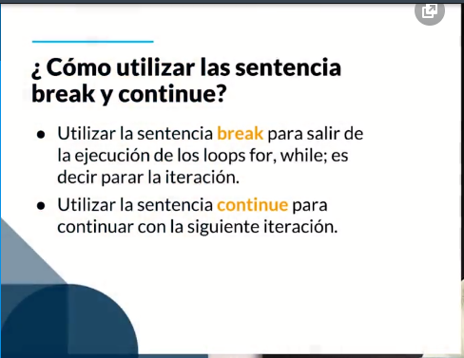

# !/bin/bash
# Programa para ejemplificar el uso de break y continue
# Autor: Jhon Raul Perez

echo "Sentencias breaj y continue"
for file in $( ls )
do
for nombre in {1..4}
do
if [ $file = "10_download.sh" ]; then
break;
elif [[ $file == 4* ]]; then
continue;
else
echo "Nombre archivo: $file _ $nombre"
fi
done
done

jrperez@DESKTOP-5IG4615:~/shellCourse$ ./19_breakContinue.sh
Sentencias breaj y continue
Nombre archivo: 11_ifElse.sh _ 1
Nombre archivo: 11_ifElse.sh _ 2
Nombre archivo: 11_ifElse.sh _ 3
Nombre archivo: 11_ifElse.sh _ 4
Nombre archivo: 11_ifElseIfElse.sh _ 1
Nombre archivo: 11_ifElseIfElse.sh _ 2
Nombre archivo: 11_ifElseIfElse.sh _ 3
Nombre archivo: 11_ifElseIfElse.sh _ 4
Nombre archivo: 12_ifAnidados.sh _ 1
Nombre archivo: 12_ifAnidados.sh _ 2
Nombre archivo: 12_ifAnidados.sh _ 3
Nombre archivo: 12_ifAnidados.sh _ 4
Nombre archivo: 13_expresionesCondionales.sh _ 1
Nombre archivo: 13_expresionesCondionales.sh _ 2
Nombre archivo: 13_expresionesCondionales.sh _ 3
Nombre archivo: 13_expresionesCondionales.sh _ 4
Nombre archivo: 14_case.sh _ 1
Nombre archivo: 14_case.sh _ 2
Nombre archivo: 14_case.sh _ 3
Nombre archivo: 14_case.sh _ 4
Nombre archivo: 15_arreglos.sh _ 1
Nombre archivo: 15_arreglos.sh _ 2
Nombre archivo: 15_arreglos.sh _ 3
Nombre archivo: 15_arreglos.sh _ 4
Nombre archivo: 16_forLoop.sh _ 1
Nombre archivo: 16_forLoop.sh _ 2
Nombre archivo: 16_forLoop.sh _ 3
Nombre archivo: 16_forLoop.sh _ 4
Nombre archivo: 17_fibonacci.sh _ 1
Nombre archivo: 17_fibonacci.sh _ 2
Nombre archivo: 17_fibonacci.sh _ 3
Nombre archivo: 17_fibonacci.sh _ 4
Nombre archivo: 17_whileLoop.sh _ 1
Nombre archivo: 17_whileLoop.sh _ 2
Nombre archivo: 17_whileLoop.sh _ 3
Nombre archivo: 17_whileLoop.sh _ 4
Nombre archivo: 18_loopsAnidados.sh _ 1
Nombre archivo: 18_loopsAnidados.sh _ 2
Nombre archivo: 18_loopsAnidados.sh _ 3
Nombre archivo: 18_loopsAnidados.sh _ 4
Nombre archivo: 18_loopsAnidados_2.sh _ 1
Nombre archivo: 18_loopsAnidados_2.sh _ 2
Nombre archivo: 18_loopsAnidados_2.sh _ 3
Nombre archivo: 18_loopsAnidados_2.sh _ 4
Nombre archivo: 18_loopsAnidados_3.sh _ 1
Nombre archivo: 18_loopsAnidados_3.sh _ 2
Nombre archivo: 18_loopsAnidados_3.sh _ 3
Nombre archivo: 18_loopsAnidados_3.sh _ 4
Nombre archivo: 19_breakContinue.sh _ 1
Nombre archivo: 19_breakContinue.sh _ 2
Nombre archivo: 19_breakContinue.sh _ 3
Nombre archivo: 19_breakContinue.sh _ 4
Nombre archivo: 1_utilityPostgres.sh _ 1
Nombre archivo: 1_utilityPostgres.sh _ 2
Nombre archivo: 1_utilityPostgres.sh _ 3
Nombre archivo: 1_utilityPostgres.sh _ 4
Nombre archivo: 20_menuOpciones.sh _ 1
Nombre archivo: 20_menuOpciones.sh _ 2
Nombre archivo: 20_menuOpciones.sh _ 3
Nombre archivo: 20_menuOpciones.sh _ 4
Nombre archivo: 2_variables.sh _ 1
Nombre archivo: 2_variables.sh _ 2
Nombre archivo: 2_variables.sh _ 3
Nombre archivo: 2_variables.sh _ 4
Nombre archivo: 2_variables_2.sh _ 1
Nombre archivo: 2_variables_2.sh _ 2
Nombre archivo: 2_variables_2.sh _ 3
Nombre archivo: 2_variables_2.sh _ 4
Nombre archivo: 3_tipoOperadores.sh _ 1
Nombre archivo: 3_tipoOperadores.sh _ 2
Nombre archivo: 3_tipoOperadores.sh _ 3
Nombre archivo: 3_tipoOperadores.sh _ 4
Nombre archivo: 5_subsitucionComand.sh _ 1
Nombre archivo: 5_subsitucionComand.sh _ 2
Nombre archivo: 5_subsitucionComand.sh _ 3
Nombre archivo: 5_subsitucionComand.sh _ 4
Nombre archivo: 6_readEcho.sh _ 1
Nombre archivo: 6_readEcho.sh _ 2
Nombre archivo: 6_readEcho.sh _ 3
Nombre archivo: 6_readEcho.sh _ 4
Nombre archivo: 7_read.sh _ 1
Nombre archivo: 7_read.sh _ 2
Nombre archivo: 7_read.sh _ 3
Nombre archivo: 7_read.sh _ 4
Nombre archivo: 8_readValidate.sh _ 1
Nombre archivo: 8_readValidate.sh _ 2
Nombre archivo: 8_readValidate.sh _ 3
Nombre archivo: 8_readValidate.sh _ 4
Nombre archivo: 9_option.sh _ 1
Nombre archivo: 9_option.sh _ 2
Nombre archivo: 9_option.sh _ 3
Nombre archivo: 9_option.sh _ 4
Nombre archivo: apache-tomcat-10.0.0-M9.zip _ 1
Nombre archivo: apache-tomcat-10.0.0-M9.zip _ 2
Nombre archivo: apache-tomcat-10.0.0-M9.zip _ 3
Nombre archivo: apache-tomcat-10.0.0-M9.zip _ 4
Nombre archivo: expresionesRegulares.sh _ 1
Nombre archivo: expresionesRegulares.sh _ 2
Nombre archivo: expresionesRegulares.sh _ 3
Nombre archivo: expresionesRegulares.sh _ 4
Nombre archivo: reto2.sh _ 1
Nombre archivo: reto2.sh _ 2
Nombre archivo: reto2.sh _ 3
Nombre archivo: reto2.sh _ 4
Nombre archivo: utilityHost.sh _ 1
Nombre archivo: utilityHost.sh _ 2
Nombre archivo: utilityHost.sh _ 3
Nombre archivo: utilityHost.sh _ 4

Archivos y Directorios
Archivos y Directorios
Para crear directorios utilizamos el comando mkdir seguido del nombre que queremos colocar.
Para crear archivos utilizamos el comando touch seguido del nombre que queremos colocar.

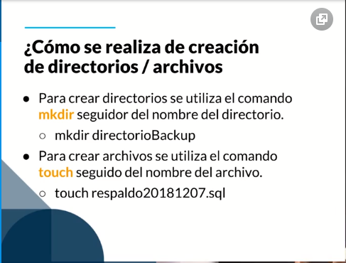

Crear archivos
touch [nombre archivo] | *
Crear directorios
mkdir [nombre diretorio] | *

Borrar Directorio y archivos
rm -rf prueba | *
rm -rf prueba.txt | *

# !/bin/bash
# Programa para ejemplificar la creaacion de archivos y directorios
# Autor: Jhon Raul Perez

echo "Archivos - Directorios"

if [ $1 = "d" ]; then
mkdir -p -m 755 $2
echo "Directorio creado correctamente"
ls -la $2
elif [ $1 = "f" ]; then
touch $2
echo "Archivo creado correctamente"
ls -la $2
else
echo "No existe esa opcion: $1"
fi

jrperez@DESKTOP-5IG4615:~/shellCourse$ ./21_crearArchivosDirectorios.sh d prueba
Archivos - Directorios
Directorio creado correctamente
total 0
drwxr-xr-x 1 jrperez jrperez 512 Nov 6 06:06 .
drwxr-xr-x 1 jrperez jrperez 512 Nov 6 06:16 ..

jrperez@DESKTOP-5IG4615:~/shellCourse$ ./21_crearArchivosDirectorios.sh f prueba.txt
Archivos - Directorios
Archivo creado correctamente
-rw-r--r-- 1 jrperez jrperez 0 Nov 6 06:16 prueba.txt

Empaquetado con clave
Respaldo Empaquetado con clave



sudo apt install zip | *

# !/bin/bash
# Programa para ejemplificar el empaquetamiento con clave utilizando zip
# Autor: Jhon Raul Perez

echo "Empaquetar todos los scripts de la carpeta shellCourse con zip y asignarle una clave de seguridad"

zip -e shellCourse.zip *.sh

#Para desempaquetar
unzip shellCoursr.zip

Agregar contraseñas a un archivo comprimida, no es una práctica segura. Se recomienda usar:
openssl enc -aes-256-cbc -e -in foo.tar.gz -out bar.tar.gz.enc
openssl aes-256-cbc -d -in out.tar.gz.enc -out decrypted.tar.gz

Transferir información red
Transferir información red

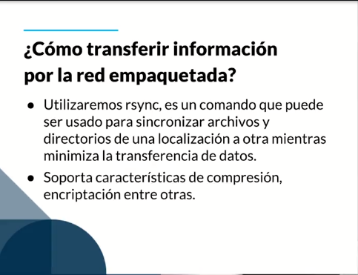
 | https://www.atareao.es/software-linux/sincronizacion-a-fondo-con-rsync/

# !/bin/bash
# Programa para ejemplificar la forma de como transferir por la red utilizando las opciones de empaquetamiento para optimizar la velocidad de transferencia
#Autor: Jhon Raul Perez

echo "Empaquetar todos los scripts de la carpeta shellCourse con zip y transferirlos por la red a otro equipo utilizando el comando rsync"

host=""
usuario=""

read -p "Ingrese el host: " host
read -p "Ingrese el usuario: " usuario

echo -e "\nEn este momento se procedera a empaquetar la carpera y transferirla ssegun los datos iingresados"

rsync -avz $(pwd) $usuario@$host:/home/jrperez #a:Archivos, v:Verbose, z:Compresioni

Funciones y Paso de Argumentos
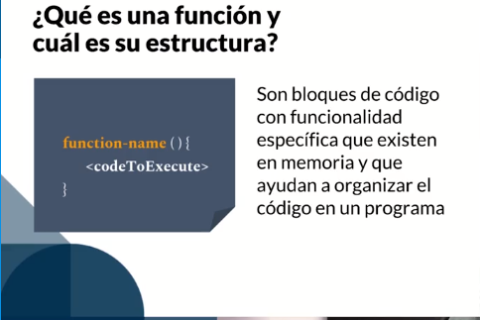
Crear funciones y Paso de Argumentos
Las funciones son bloques de código que realizan algo en especifico y que ayudan a organizar el código de nuestro programa.

